Φαρμα1
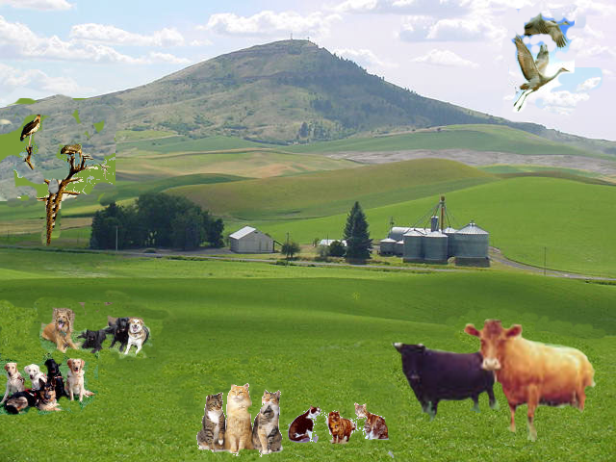
Τα ζώα της Φάρμας

Είδος ζώου | Ζωα/είδος | Πόδια/Ζώον | Σύνολο ποδιών

Παρατήρησε προσεκτικά την εικόνα της φάρμας και συμπλήρωσε τις στήλες A,B,C,D .Κάνε τις απαράιτητες αλλαγές στο πλάτος της κάθε στήλης για να φαίνεται σωστά το περιεχόμενό της.Χρησιμοποίησε την αντιγραφή και την επικόλληση όπου μπορείς.

Μορφοποιήσεις
Τα ζώα της Φάρμας

Είδος ζώου | Ζωα/είδος | Πόδια/Ζώον | Σύνολο ποδιών
Αγελάδα | 2 | 4
Σκύλος | 9 | 4
Γάτα | 6 | 4
Πουλί | 4 | 2

Κάντε τις εξής μορφοποιήσεις:
Γραμμή 1- συγxώνευση κελιών και στοίχιση στο κέντρο.
Στήλες Β,C στοίχιση στο κέντρο.
Γραμματοσειρα Commic Sans, 12, έντονα πράσινο σκούρο.
Εξωτερικό περίγραμμα έντονο πράσινο σκούρο,εσωτερικό πλέγμα πράσινο lime.

Τύποι
Τα ζώα της Φάρμας

Είδος ζώου | Ζωα/είδος | Πόδια/Ζώον | Σύνολο ποδιών
Αγελάδα | 2 | 4
Σκύλος | 9 | 4
Γάτα | 6 | 4
Πουλί | 4 | 2
Σύνολα

Στο κελί D4 πληκτρολογήστε =Β4*C4 και πατήστε Enter.
Συμπληρώστε τα κελια D5, D6, D7 με ΑΥΤΟΜΑΤΟ τρόπο.
Στο κελί Β8 πληκτρολογήστε =Β4+Β5+Β6+Β7 και πατήστε Enter.
Με τον ίδιο τρόπο βρήτε το απότελεσμα στα κελιά C8 και D8

Συναρτήσεις2
Τα ζώα της Φάρμας

Είδος ζώου | Ζωα/είδος | Πόδια/Ζώον | Σύνολο ποδιών
Αγελάδα
Σκύλος
Γάτα
Πουλί
Σύνολα

Σβήστε το περιεχόμενο των κελιών Β8,C8 και D8.
Χρησιμοποιώντας την Αυτόματη Άθροιση βρείτε ξανά το αποτέλεσμα.

Συναρτήσεις3
Τα ζώα της Φάρμας
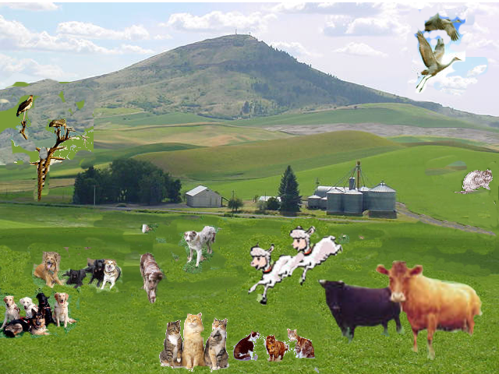
Είδος ζώου | Ζωα/είδος | Πόδια/Ζώον | Σύνολο ποδιών
Αγελάδα | 2 | 4
Σκύλος | 9 | 4
Γάτα | 6 | 4
Πουλί | 4 | 2
Σύνολα
Μέσος Όρος

Παρατηρήστε την εικόνα της Φάρμας.
Ο αριθμός των ζώων έχει αλλάξει .
Προσθέστε μια νέα γραμμή κάτω από τον σκύλο για τα πρόβατα.
Κάντε τις σχετικές αλλαγές και δείτε τα αποτελέσματα των εξισώσεων να αλλάζουν αυτόματα.
Προσθέστε δύο νέες γραμμές κάτω από τον Μέσο Όρο και βρείτε το Μέγιστο (ΜΑΧ) και το Ελάχιστο (ΜΙΝ) για τα κελια Β4:B8, C4:C8, D4:D8.
Αλλάξτε το χρώμα της γραμματοσειράς στα κελιά Α8:D11.
Κάντε όποιες άλλες αλλαγες πιστεύετε εσείς ότι χρειάζονται.

Γραφήματα
Τα ζώα της Φάρμας

Είδος ζώου | Ζωα/είδος | Πόδια/Ζώον | Σύνολο ποδιών
Αγελάδα | 2 | 4 | 8
Σκύλος | 9 | 4 | 36
Πρόβατο | 2 | 4 | 8
Γάτα | 7 | 4 | 28
Πουλί | 4 | 2 | 8
Σύνολα
Μέγιστο(ΜΑΧ)
Ελάχιστο(ΜΙΝ)
Δημιουργήστε 2 γραφήματα με τα δεδομένα των στηλων Α3:Β4.
Ένα γράφημα στηλων και ένα γράφημα πίτας.
Κάντε ότι μορφοποιήσεις θέλετε εσείς.

Φάρμα_Τελικό
 | Είδη ζώων
Αγελάδα | 2
Σκύλος | 9
Πρόβατο | 2
Γάτα | 7
Πουλί | 4
Τα ζώα της Φάρμας

Είδος ζώου | Ζωα/είδος | Πόδια/Ζώον | Σύνολο ποδιών
Αγελάδα | 2 | 4 | 8
Σκύλος | 9 | 4 | 36
Πρόβατο | 2 | 4 | 8
Γάτα | 7 | 4 | 28
Πουλί | 4 | 2 | 8
Σύνολα
Μέγιστο(ΜΑΧ)
 | Ζωα/είδος | Σύνολο ποδιών
Αγελάδα | 2 | 8
Σκύλος | 9 | 36
Πρόβατο | 2 | 8
Γάτα | 7 | 28
Πουλί | 4 | 8
Ελάχιστο(ΜΙΝ)

Δημιουργήστε 2 γραφήματα, διαφορετικά από αυτά που παρουσιάζονται δίπλα, με τα δεδομένα των στηλων Α3:Β4.
Ένα γράφημα στηλων και ένα γράφημα πίτας.
Κάντε ότι μορφοποιήσεις θέλετε εσείς.

